关系图
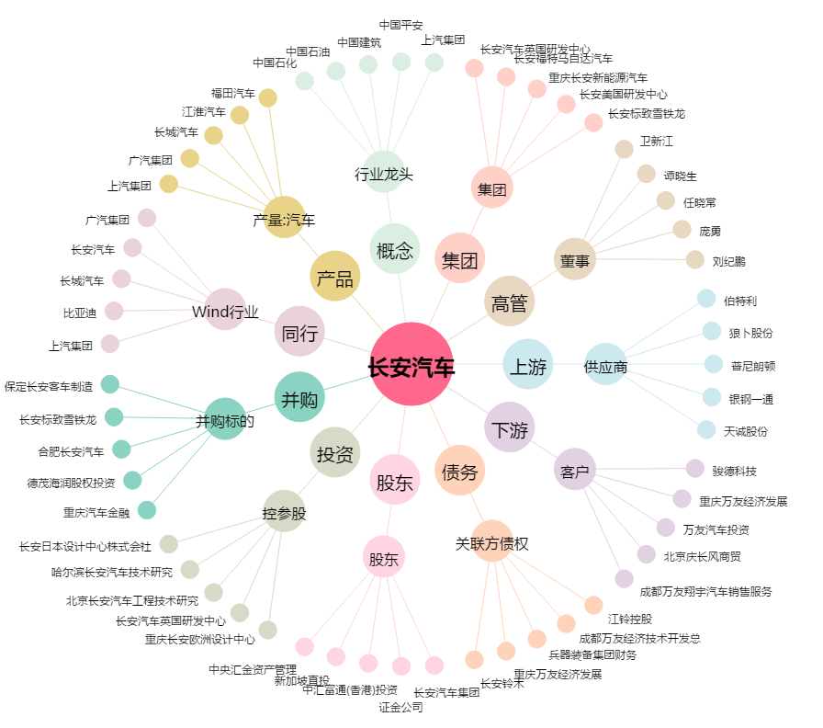
长安汽车[000625.SZ] - 关系概览图

